General
git --version
git init | Dentro del proyecto crea una nueva carpeta .git (oculta) para gestionar. Genera la brach master Aquí ya estamos empezando a trabajar en el working directory
git add n_fichero | Pasar los archivos del working directory al staging area, de tal modo que git le haga un seguimiento
git add . | Agrega al staging area todos los archivos
Git reset nFichero | es el inverso de add (antes de hacer un commit)
git status | Ver el estado de los archivos ( si están en working or staging área)
git commit | Pasar del staging al repositorio. Nos pregunta quién somos nosotros, nos tenemos que configurar. Al darle a enter entramos en el editor de código (o vim o nano, según se haya dicho en la instalación) Al teclear i (insertar) y tecleamos un comentario sobre la versión. Esc wq (graba cambios)
git commit -m "mensaje del cambio" | Evita entrar en el editor de código guardando ese mensaje asociado a la versión
Git config –global user.email “emailUsuario” | Asocia el email con el usuario que ha hecho los cambios
Git config –global user.name “nombreUsuario”
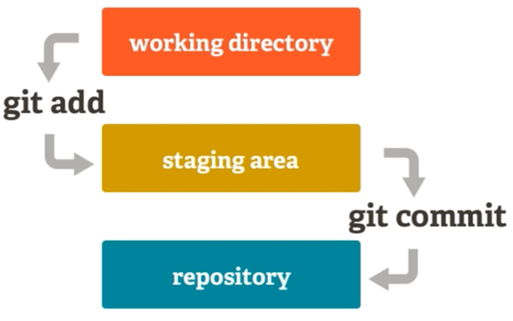
git push | Subirlo a un repositorio remoto (subirlo a un servidor para que otros desarrolladores puedan acceder)
git pull | Cuando se trabaja con múltiples desarrolladores, te traes una copia
git clone | Hace una copia desde el servidor donde está el código a tu ordenador para trabajar
git log | Da un hash para diferenciar cada punto del proyecto Si dice working tree clean es que no hay cambios que guardar En cuanto cambiamos alguno de los ficheros del proyecto, al hacer “git status” me dice los ficheros que han tenido cambios
git checkout --nFichero
git diff nFichero | Dice en rojo lo que había antes (con – porque se ha quitado) Y en verde y con + el código nuevo

Si creamos dentro del proyecto el fichero .gitignore donde pongo las carpetas y ficheros que quiero ignorar dentro del seguimiento de git.
Git add .gitignore | Añado a git ese fichero
git rm --cached nfichero | para quitar (unstage) un fichero del repositorio git
git reset --hard origin/main | descarga la rama main del repositorio de la nube (origin) y la resetea sobre main en local

U | sin seguimiento
A | índice añadido
M | modificado
D | borrado

SIEMPRE
git add .
git commit
git push

GitHub
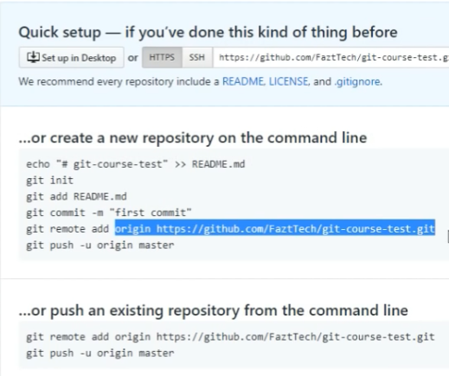
Desde la página de github / repositories / new (o bien https://github.com/new)
 | Se le da nombre al repositorio (chequea que no hay otro conflicto con el mismo nombre)
 | Descripcion
 | Modo público o pagando → privado
 | Boton crear repositorio

Git remote add origin URLProyecto | Indica dónde estará el repositorio del proyecto en github
git status
git push -u origin main | Se hace push de master en git a main en github Pide usuario y contraseña de github Una vez autenticado correctamente empieza a subir nuestro proyecto al repositorio de github Ya se vería en la página de github del repositorio
git push -u origin nbranch | sube a github el nbrach indicado

Para descargar un proyecto de github:
descargar el .zip de la página web de github
git clone URLRepositorioGithub | empieza a copiar todo el código del repositorio en github y clonarlo en local

 | Añadimos un archivo readme aclaratorio
 | Pulsamos “commit new file”
 | Ahora ya tenemos un título del proyecto

Para descargar un proyecto a local:
 | descargar zip
 | copiando la URL desde git bash: git clone URL git log

